(15) Arica
Región de Arica

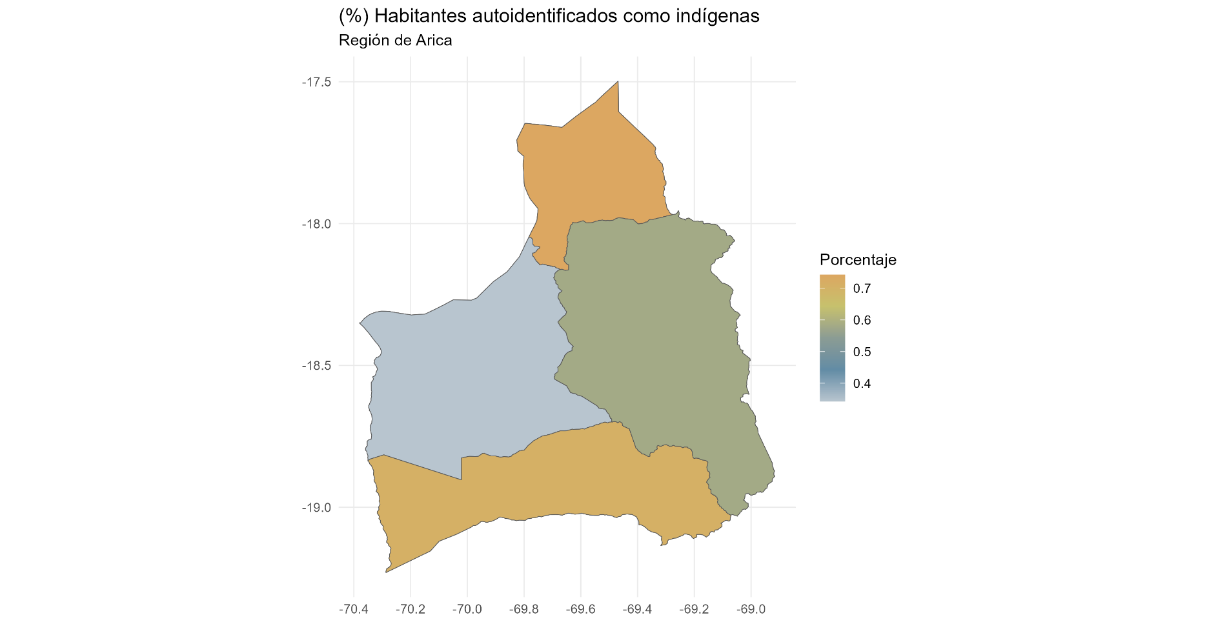
p.16 Identificación Indígena
 | N | Porcentaje
Indígena | 78,883 | 34.9
No indígena | 142,038 | 62.8
NA | 5,147 | 2.3
Total | 226,068 | 100.0

p.16 Identificación Indígena
 | N | Porcentaje
Aymara | 59,432 | 75.3
Colla | 312 | 0.4
Diaguita | 1,898 | 2.4
Kawésqar | 26 | 0.0
Lican Antai | 744 | 0.9
Mapuche | 7,814 | 9.9
Otro | 5,952 | 7.5
Quechua | 2,659 | 3.4
Rapa Nui | 38 | 0.0
Yagán o Yámana | 8 | 0.0
Total | 78,883 | 100.0

(1) Tarapacá
Región de Tarapacá

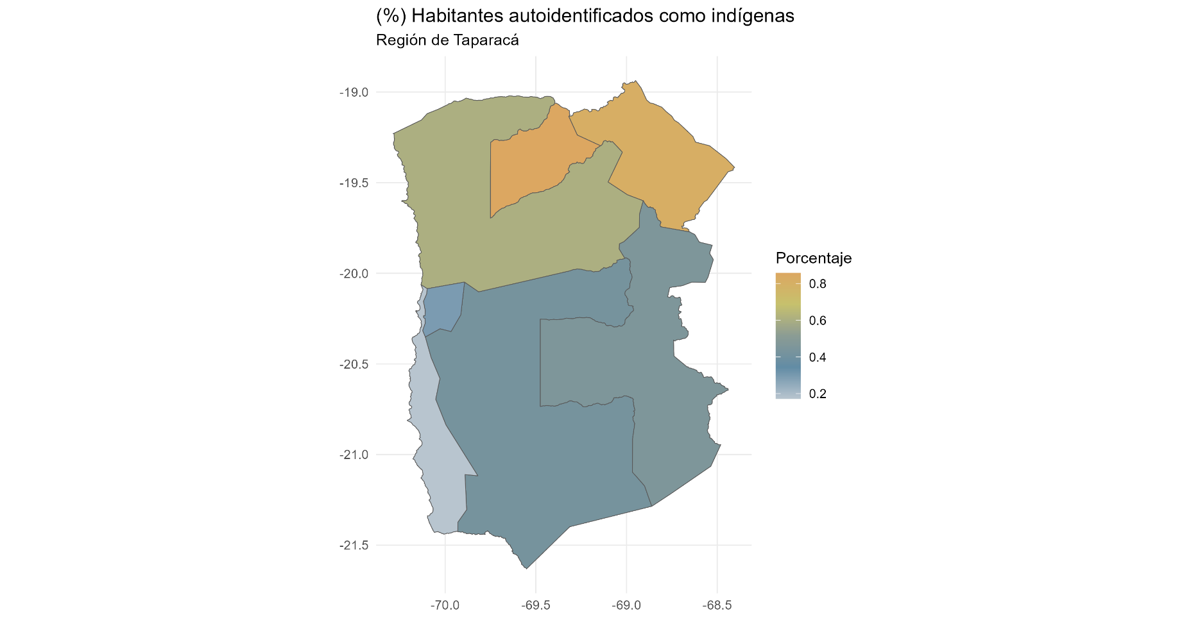
p.16 Identificación Indígena
 | N | Porcentaje
Indígena | 80,065 | 24.2
No indígena | 242,031 | 73.2
NA | 8,462 | 2.6
Total | 330,558 | 100.0

p.16a ¿Cuál?
 | N | Porcentaje
Aymara | 48,964 | 61.2
Colla | 794 | 1.0
Diaguita | 6,313 | 7.9
Kawésqar | 24 | 0.0
Lican Antai | 816 | 1.0
Mapuche | 12,367 | 15.4
Otro | 3,092 | 3.9
Quechua | 7,580 | 9.5
Rapa Nui | 84 | 0.1
Yagán | 31 | 0.0
Total | 80,065 | 100.0

(2) Antogasta
Región de Antofasta

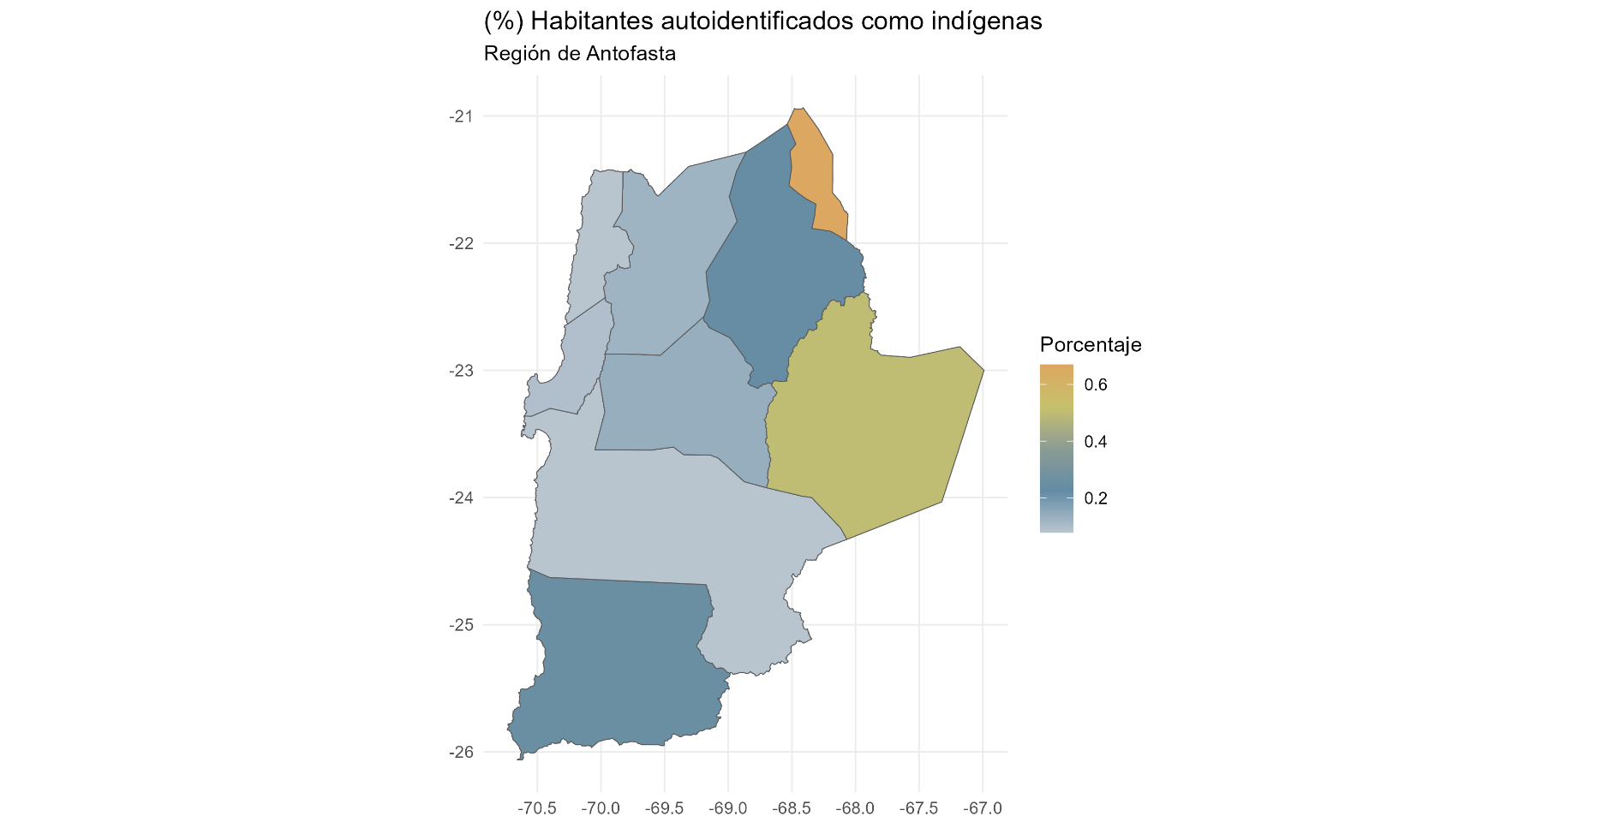
p.16 Identificación Indígena
 | N | Porcentaje
Indígena | 82,412 | 13.6
No indígena | 503,342 | 82.9
NA | 21,780 | 3.6
Total | 607,534 | 100.0

p.16a ¿Cuál?
 | N | Porcentaje
Aymara | 12,861 | 15.6
Colla | 1,007 | 1.2
Diaguita | 8,425 | 10.2
Kawésqar | 82 | 0.1
Lican Antai | 25,262 | 30.7
Mapuche | 17,430 | 21.1
Otro | 6,741 | 8.2
Quechua | 10,446 | 12.7
Rapa Nui | 103 | 0.1
Yagán o Yámana | 55 | 0.1
Total | 82,412 | 100.0

(3) Atacama
Región de Atacama

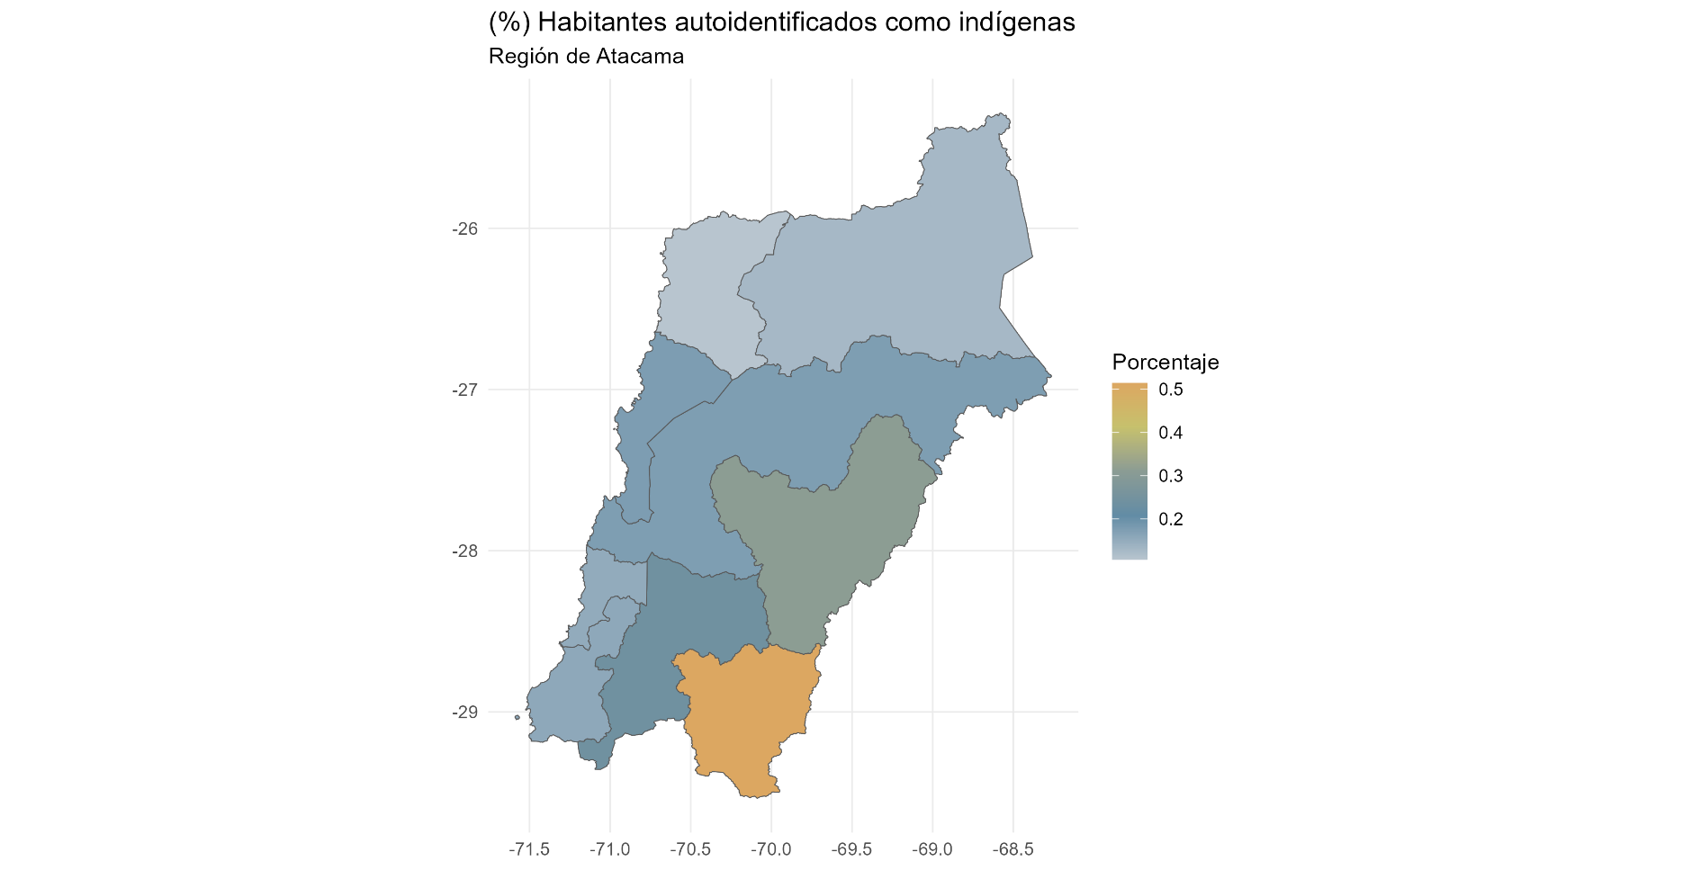
p.16 Identificación Indígena
 | N | Porcentaje
Indígena | 55,413 | 19.4
No indígena | 225,511 | 78.8
NA | 5,244 | 1.8
Total | 286,168 | 100.0

p.16a ¿Cuál?
 | N | Porcentaje
Aymara | 2,716 | 4.9
Colla | 14,054 | 25.4
Diaguita | 26,381 | 47.6
Kawésqar | 27 | 0.0
Lican Antai | 375 | 0.7
Mapuche | 9,020 | 16.3
Otro | 1,852 | 3.3
Quechua | 916 | 1.7
Rapa Nui | 55 | 0.1
Yagán o Yámana | 17 | 0.0
Total | 55,413 | 100.0

(4) Coquimbo
Región de Coquimbo

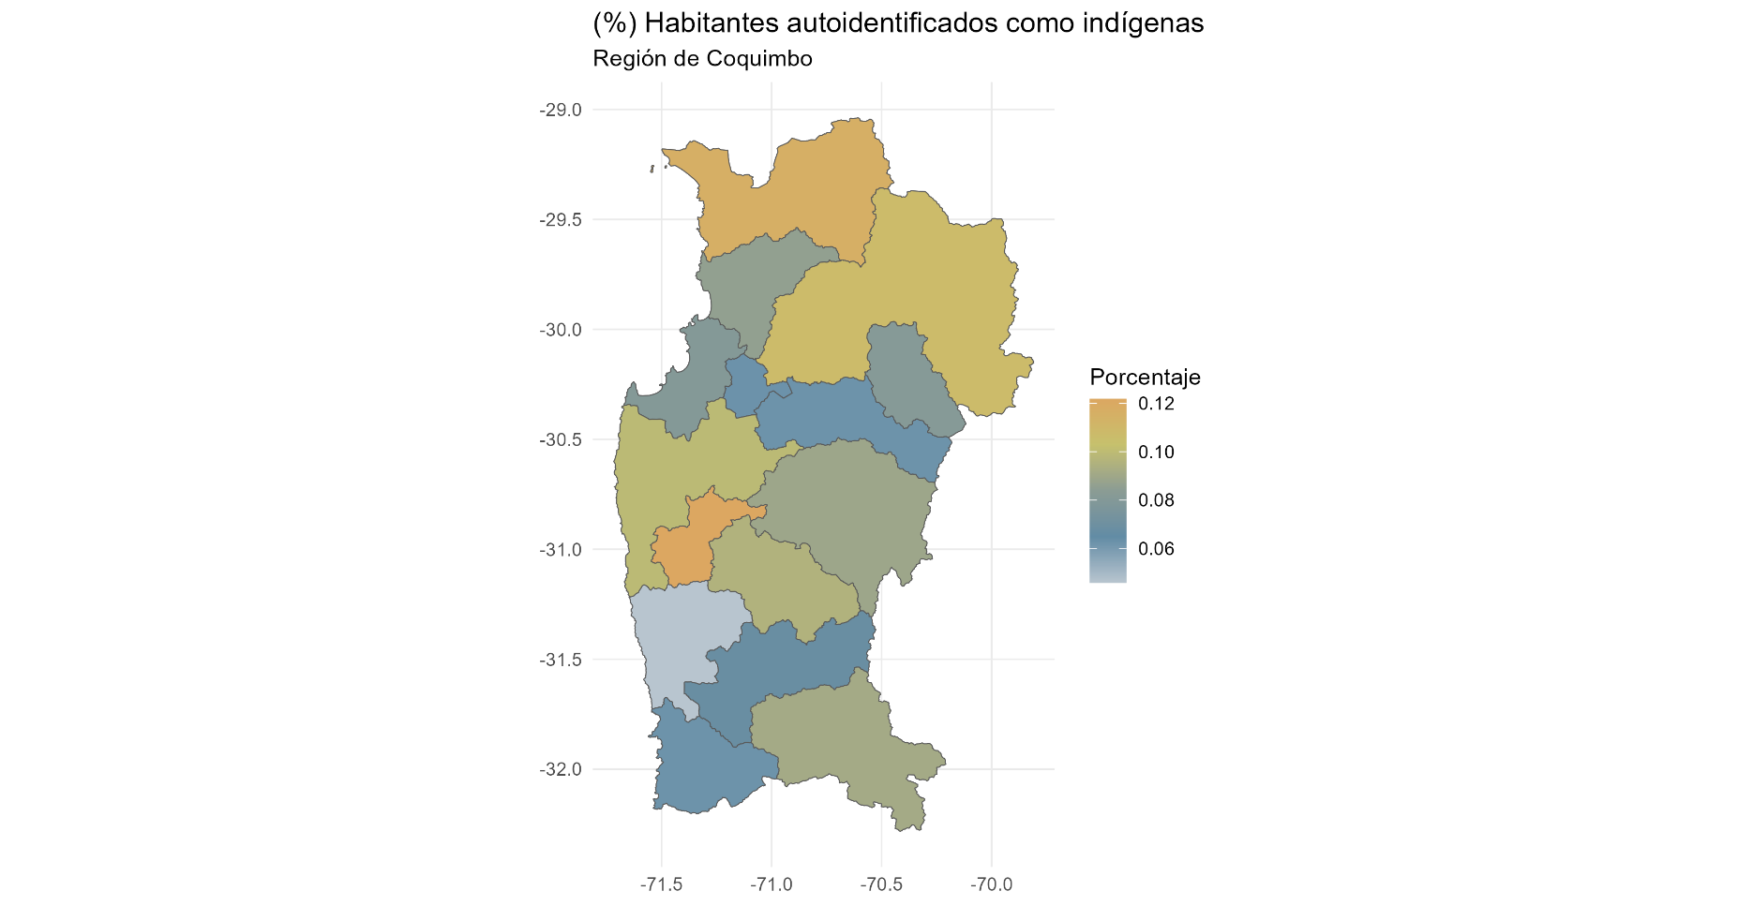
p.16 Identificación Indígena
 | N | Porcentaje
Indígena | 64,956 | 8.6
No indígena | 665,757 | 87.9
NA | 26,873 | 3.5
Total | 757,586 | 100.0

p.16a ¿Cuál?
 | N | Porcentaje
Aymara | 5,530 | 8.5
Colla | 1,939 | 3.0
Diaguita | 26,470 | 40.8
Kawésqar | 90 | 0.1
Lican Antai | 957 | 1.5
Mapuche | 24,750 | 38.1
Otro | 4,054 | 6.2
Quechua | 943 | 1.5
Rapa Nui | 149 | 0.2
Yagán o Yámana | 74 | 0.1
Total | 64,956 | 100.0

(5) Valparaíso
Región de Valparaíso

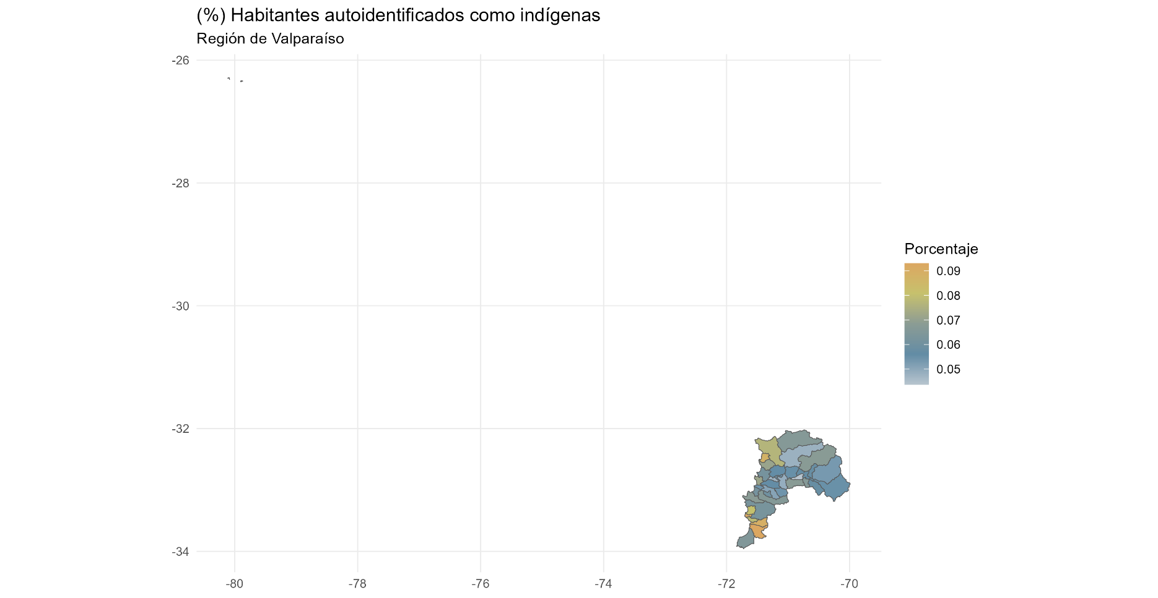
p.16 Identificación Indígena
 | N | Porcentaje
Indígena | 119,751 | 6.6
No indígena | 1,635,621 | 90.1
NA | 60,530 | 3.3
Total | 1,815,902 | 100.0

p.16 Identificación Indígena
 | N | Porcentaje
Aymara | 5,881 | 4.9
Colla | 716 | 0.6
Diaguita | 6,928 | 5.8
Kawésqar | 299 | 0.2
Lican Antai | 547 | 0.5
Mapuche | 91,744 | 76.6
Otro | 7,781 | 6.5
Quechua | 1,142 | 1.0
Rapa Nui | 4,566 | 3.8
Yagán o Yámana | 147 | 0.1
Total | 119,751 | 100.0

(6) O Higgins
Región de O'Higgins

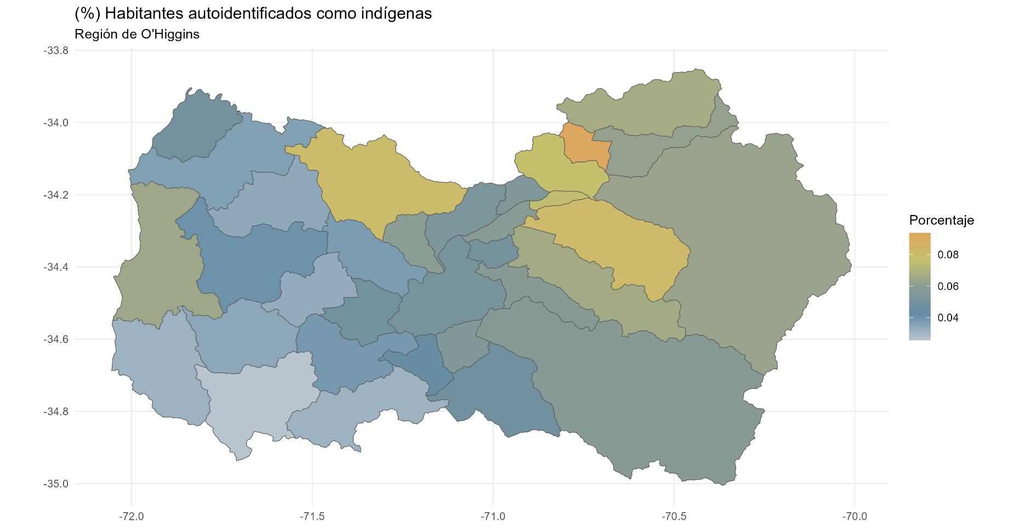
p.16 Identificación Indígena
 | N | Porcentaje
Indígena | 57,280 | 6.3
No indígena | 830,481 | 90.8
NA | 26,794 | 2.9
Total | 914,555 | 100.0

p.16 Identificación Indígena
 | N | Porcentaje
Aymara | 87 | 0.2
Colla | 728 | 1.3
Diaguita | 253 | 0.4
Kawésqar | 45 | 0.1
Lican Antai | 70 | 0.1
Mapuche | 51,274 | 89.5
Otro | 1,128 | 2.0
Quechua | 159 | 0.3
Rapa Nui | 468 | 0.8
Yagán o Yámana | 3,068 | 5.4
Total | 57,280 | 100.0

(7) Maule
Región de Maule

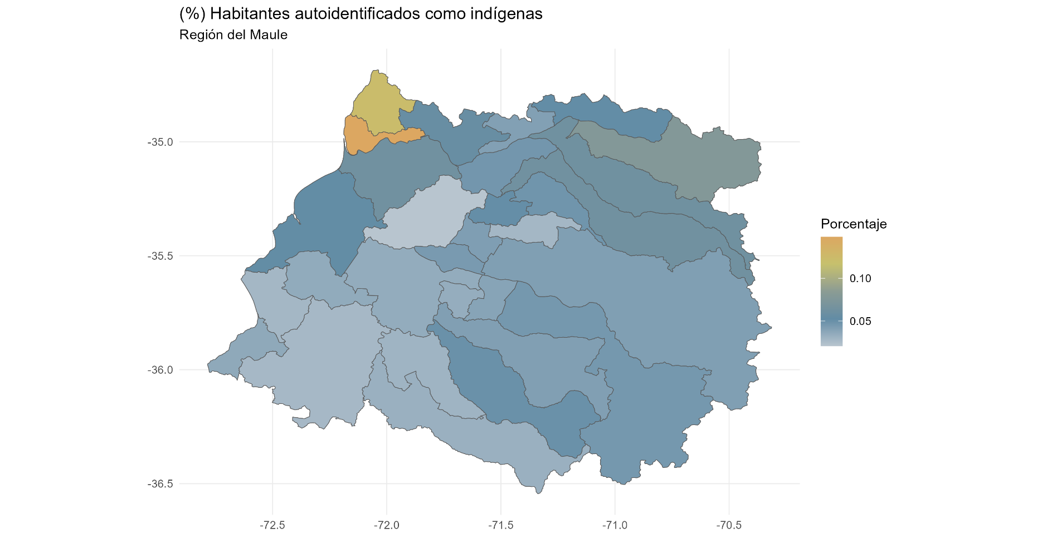
p.16 Identificación Indígena
 | N | Porcentaje
Indígena | 49,013 | 4.7
No indígena | 959,245 | 91.8
NA | 36,692 | 3.5
Total | 1,044,950 | 100.0

p.16 Identificación Indígena
 | N | Porcentaje
Aymara | 689 | 1.4
Colla | 126 | 0.3
Diaguita | 411 | 0.8
Kawésqar | 67 | 0.1
Lican Antai | 73 | 0.1
Mapuche | 44,140 | 90.1
Otro | 2,991 | 6.1
Quechua | 282 | 0.6
Rapa Nui | 184 | 0.4
Yagán o Yámana | 50 | 0.1
Total | 49,013 | 100.0

(8) Bío Bío
Región de Bío Bío

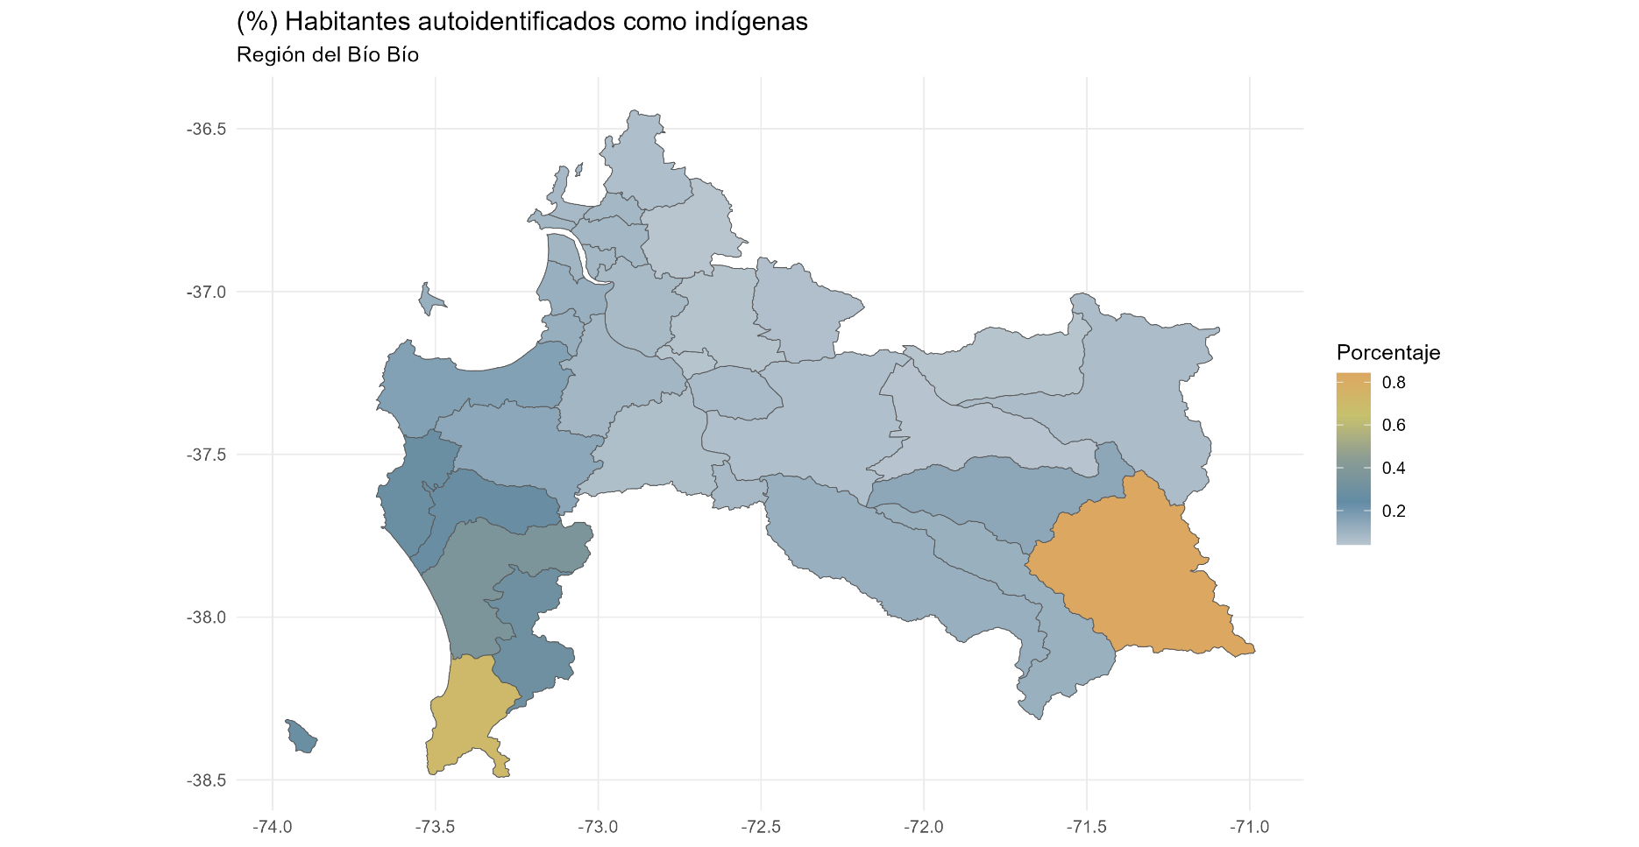
p.16 Identificación Indígena
 | N | Porcentaje
Indígena | 189,632 | 9.3
No indígena | 1,796,451 | 88.2
NA | 51,331 | 2.5
Total | 2,037,414 | 100.0

p.16 Identificación Indígena
 | N | Porcentaje
Aymara | 1,655 | 0.9
Colla | 182 | 0.1
Diaguita | 659 | 0.3
Kawésqar | 234 | 0.1
Lican Antai | 166 | 0.1
Mapuche | 172,652 | 91.0
Otro | 13,017 | 6.9
Quechua | 521 | 0.3
Rapa Nui | 432 | 0.2
Yagán o Yámana | 114 | 0.1
Total | 189,632 | 100.0

(9) Araucanía
Región del la Aruacanía

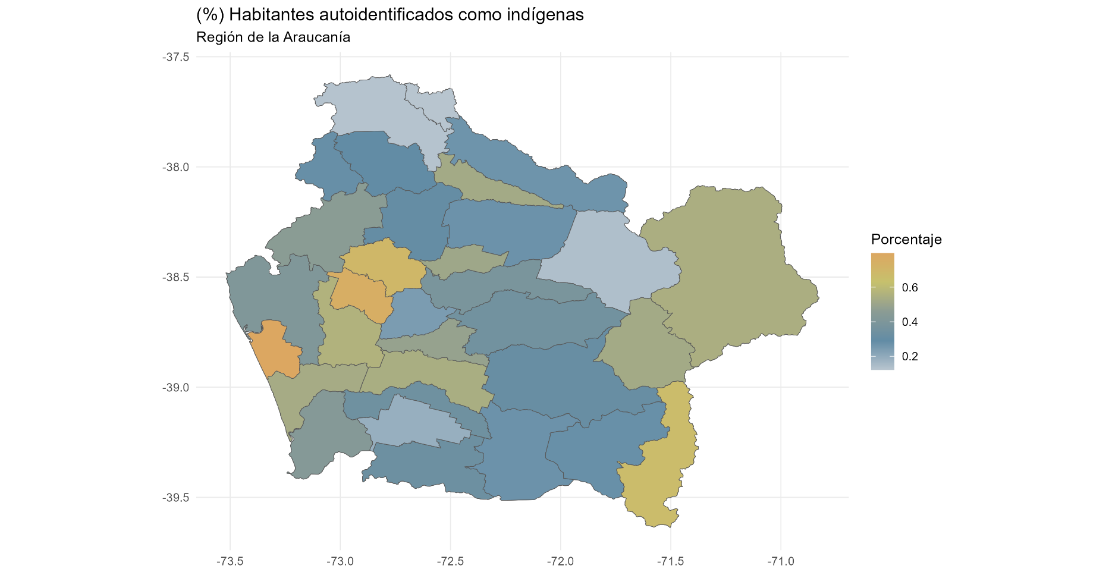
p.16 Identificación Indígena
 | N | Porcentaje
Indígena | 321,328 | 33.6
No indígena | 615,847 | 64.3
NA | 20,049 | 2.1
Total | 957,224 | 100.0

p.16 Identificación Indígena
 | N | Porcentaje
Aymara | 489 | 0.2
Colla | 86 | 0.0
Diaguita | 218 | 0.1
Kawésqar | 96 | 0.0
Lican Antai | 68 | 0.0
Mapuche | 313,188 | 97.5
Otro | 6,831 | 2.1
Quechua | 152 | 0.0
Rapa Nui | 161 | 0.1
Yagán o Yámana | 39 | 0.0
Total | 321,328 | 100.0

(14) Los Ríos
Región de Los Ríos

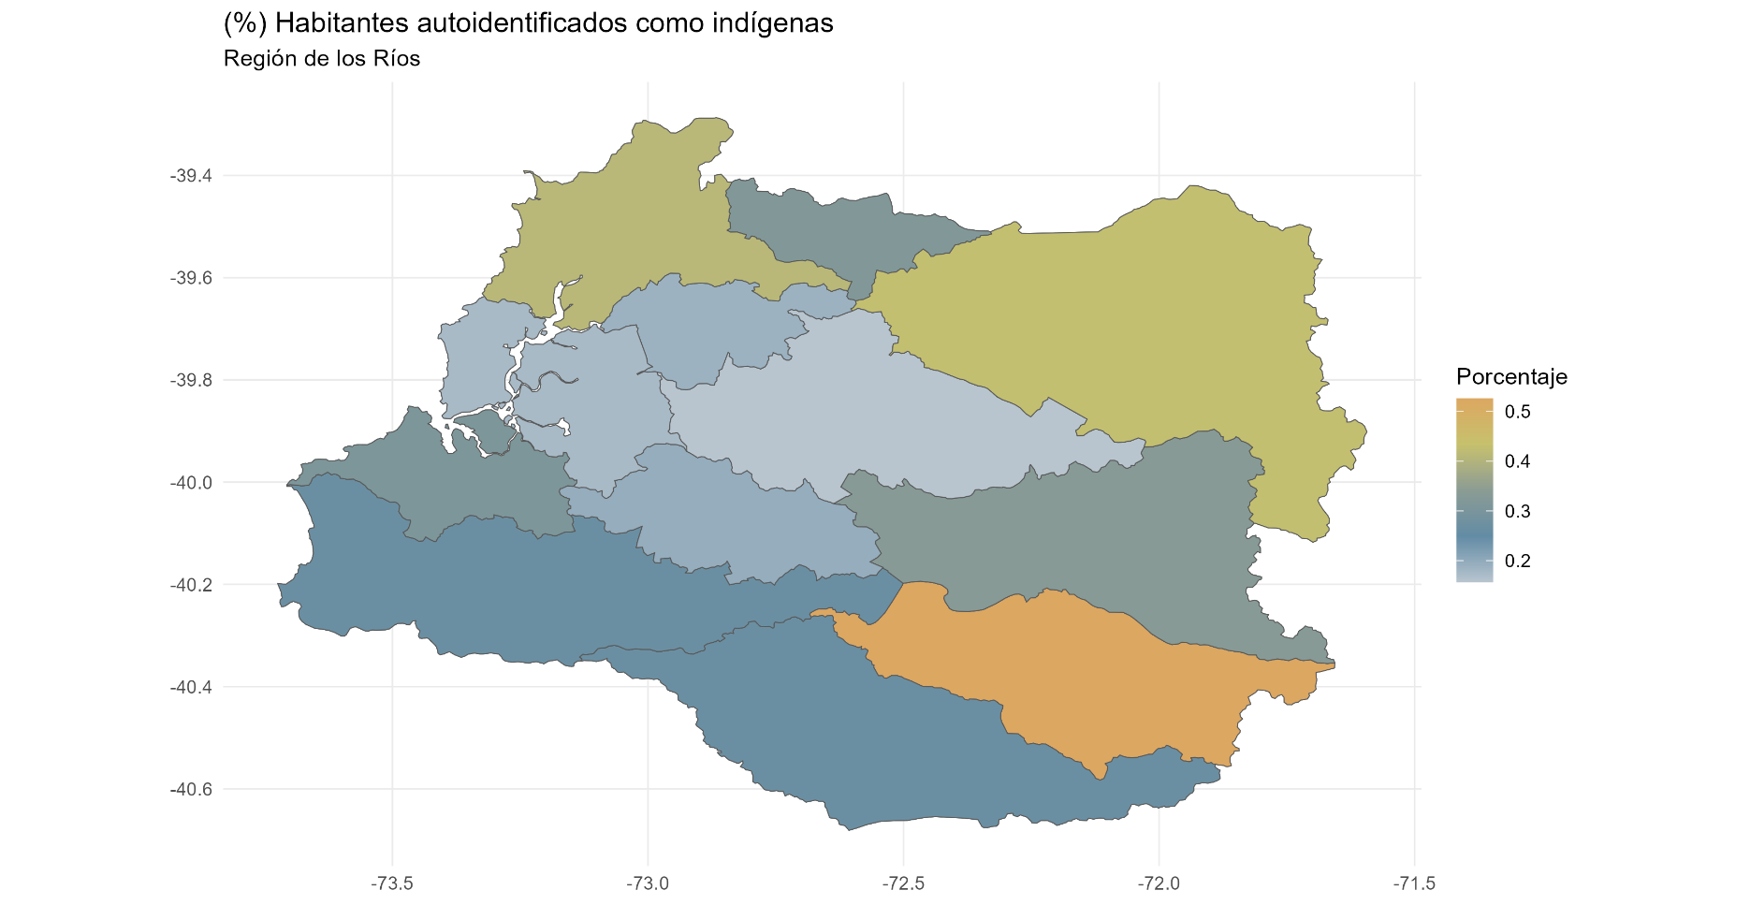
p.16 Identificación Indígena
 | N | Porcentaje
Indígena | 96,311 | 25.0
No indígena | 279,675 | 72.7
NA | 8,851 | 2.3
Total | 384,837 | 100.0

p.16 Identificación Indígena
 | N | Porcentaje
Aymara | 266 | 0.3
Colla | 33 | 0.0
Diaguita | 114 | 0.1
Kawésqar | 80 | 0.1
Lican Antai | 24 | 0.0
Mapuche | 91,951 | 95.5
Otro | 3,646 | 3.8
Quechua | 93 | 0.1
Rapa Nui | 75 | 0.1
Yagán o Yámana | 29 | 0.0
Total | 96,311 | 100.0

(10) Los Lagos
Región de Los Lagos

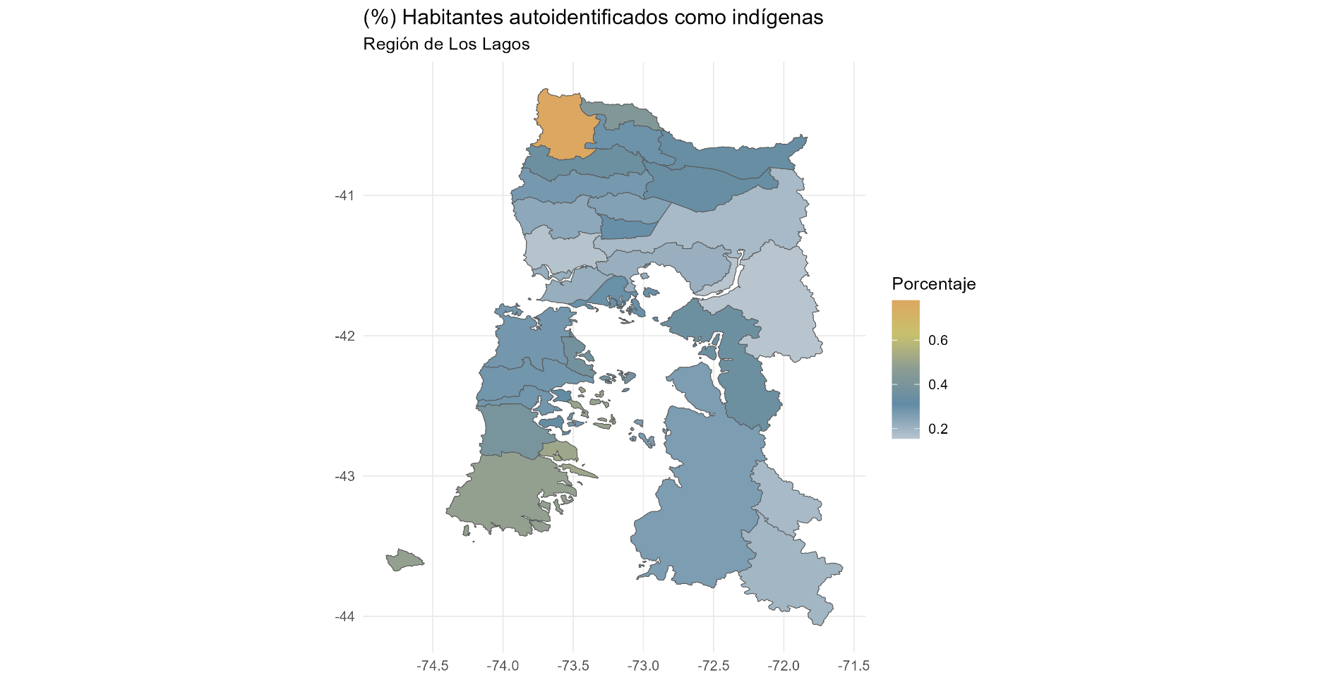
p.16 Identificación Indígena
 | N | Porcentaje
Indígena | 228,766 | 27.6
No indígena | 581,826 | 70.2
NA | 18,116 | 2.2
Total | 828,708 | 100.0

p.16 Identificación Indígena
 | N | Porcentaje
Aymara | 830 | 0.4
Colla | 76 | 0.0
Diaguita | 356 | 0.2
Kawésqar | 251 | 0.1
Lican Antai | 84 | 0.0
Mapuche | 186,854 | 81.7
Otro | 39,800 | 17.4
Quechua | 198 | 0.1
Rapa Nui | 208 | 0.1
Yagán o Yámana | 109 | 0.0
Total | 228,766 | 100.0

(11) Aysén
Región de Aysén

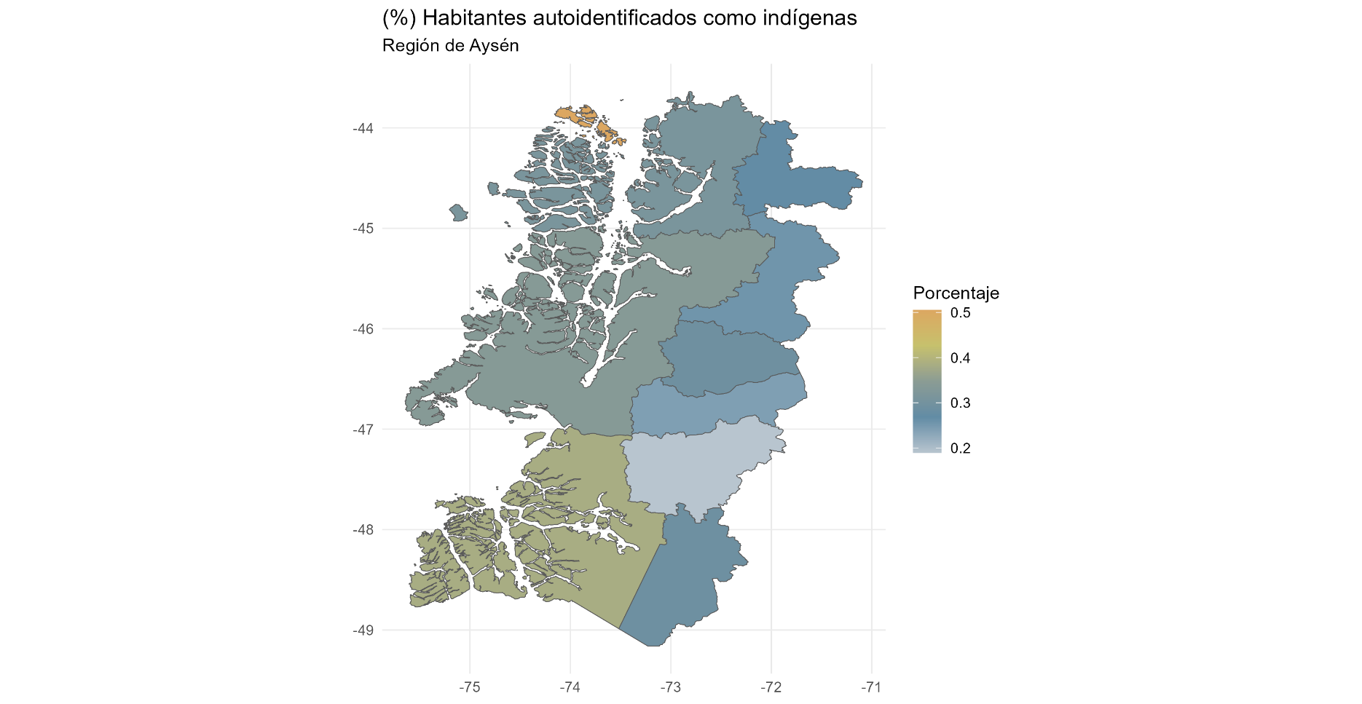
p.16 Identificación Indígena
 | N | Porcentaje
Indígena | 29,075 | 28.2
No indígena | 72,273 | 70.1
NA | 1,810 | 1.8
Total | 103,158 | 100.0

p.16 Identificación Indígena
 | N | Porcentaje
Aymara | 162 | 0.6
Colla | 11 | 0.0
Diaguita | 71 | 0.2
Kawésqar | 117 | 0.4
Lican Antai | 18 | 0.1
Mapuche | 26,570 | 91.4
Otro | 2,012 | 6.9
Quechua | 52 | 0.2
Rapa Nui | 25 | 0.1
Yagán o Yámana | 37 | 0.1
Total | 29,075 | 100.0

(12) Magallanes
Región de Los Lagos

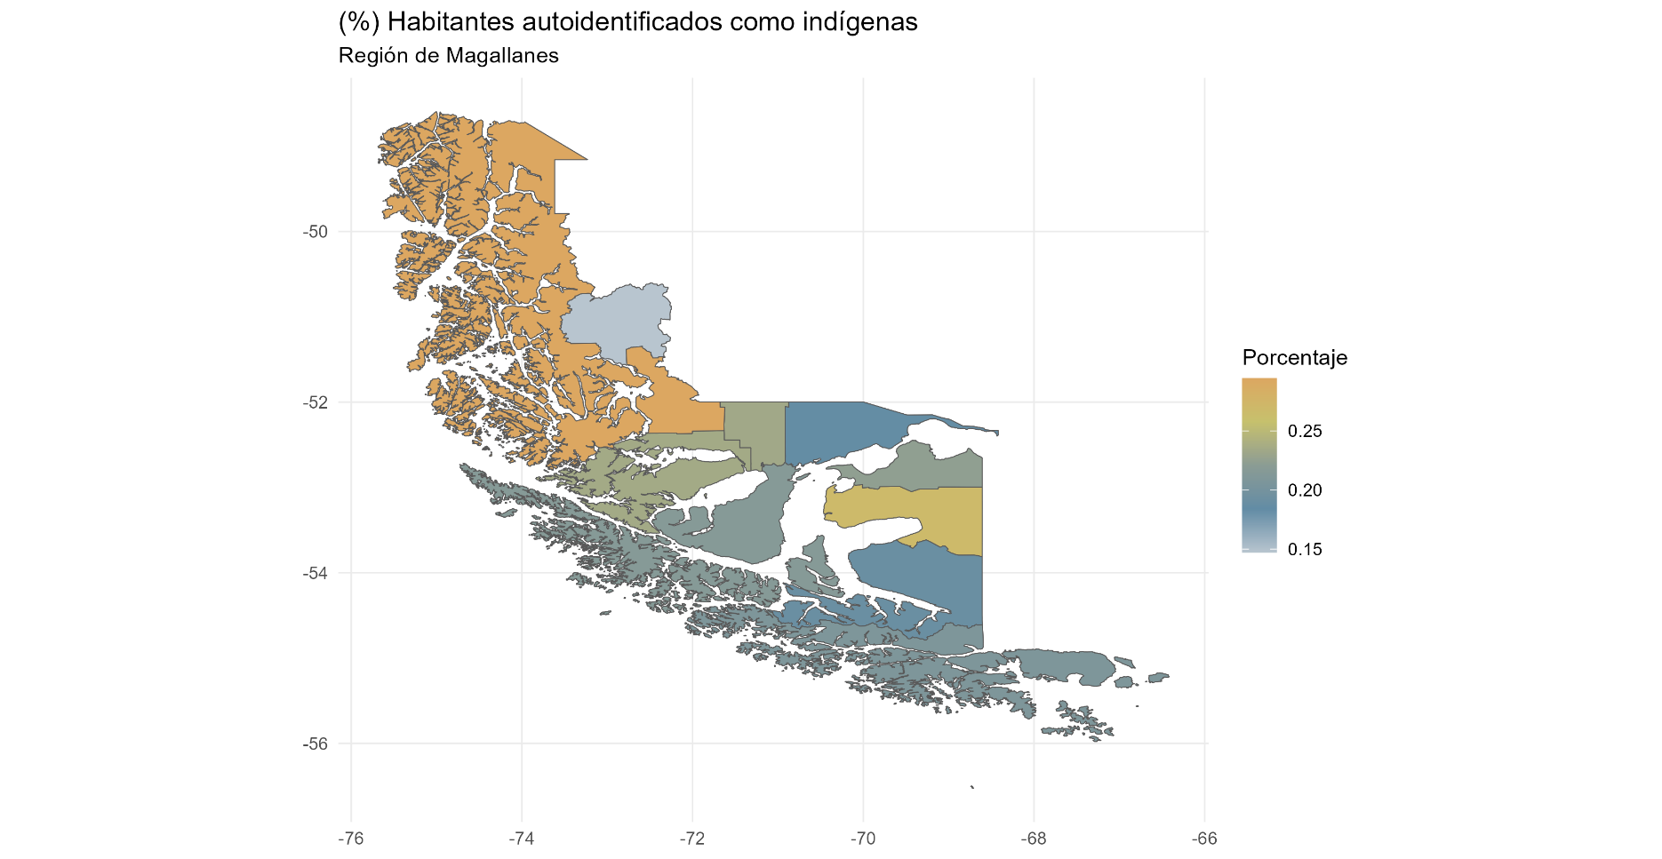
p.16 Identificación Indígena
 | N | Porcentaje
Indígena | 37,791 | 22.7
No indígena | 125,946 | 75.6
NA | 2,796 | 1.7
Total | 166,533 | 100.0

p.16 Identificación Indígena
 | N | Porcentaje
Aymara | 163 | 0.4
Colla | 27 | 0.1
Diaguita | 121 | 0.3
Kawésqar | 955 | 2.5
Lican Antai | 19 | 0.1
Mapuche | 30,463 | 80.6
Otro | 5,633 | 14.9
Quechua | 50 | 0.1
Rapa Nui | 54 | 0.1
Yagán o Yámana | 306 | 0.8
Total | 37,791 | 100.0

(13) Metropolitana
Región de Los Lagos

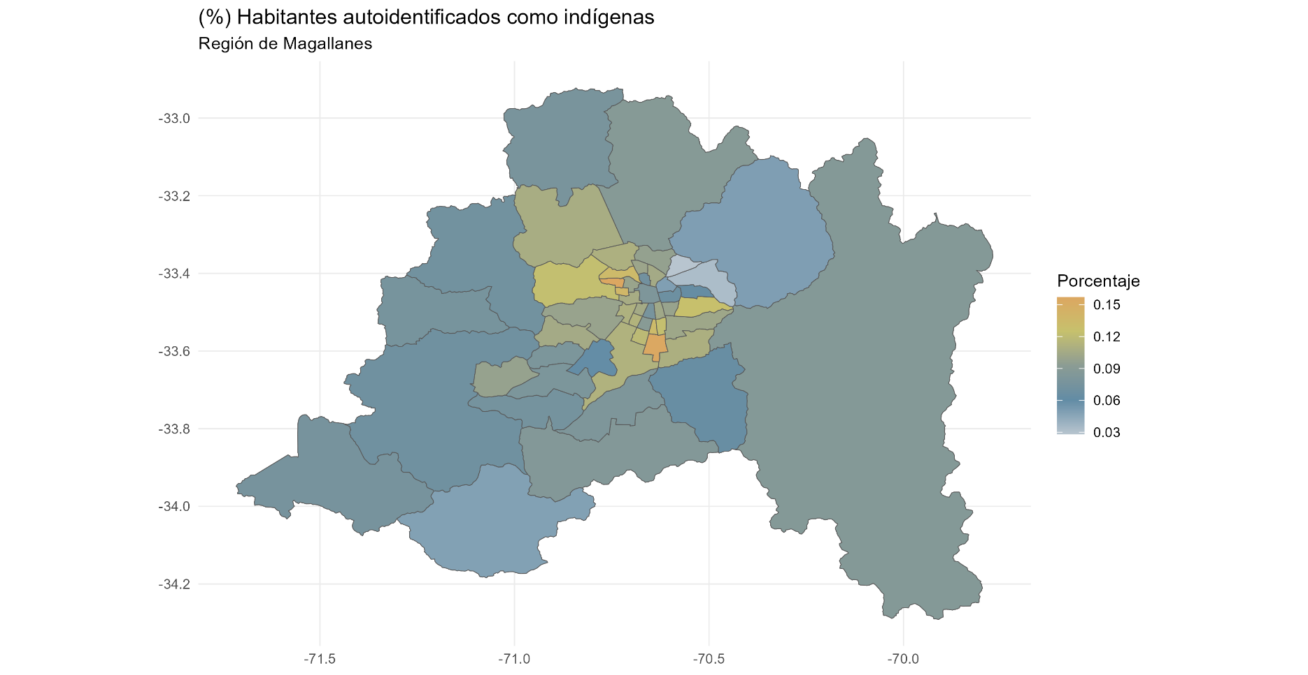
p.16 Identificación Indígena
 | N | Porcentaje
Indígena | 695,116 | 9.8
No indígena | 6,214,240 | 87.4
NA | 203,452 | 2.9
Total | 7,112,808 | 100.0

p.16 Identificación Indígena
 | N | Porcentaje
Aymara | 15,988 | 2.3
Colla | 1,222 | 0.2
Diaguita | 9,381 | 1.3
Kawésqar | 1,030 | 0.1
Lican Antai | 1,129 | 0.2
Mapuche | 611,412 | 88.0
Otro | 43,037 | 6.2
Quechua | 8,366 | 1.2
Rapa Nui | 3,012 | 0.4
Yagán o Yámana | 539 | 0.1
Total | 695,116 | 100.0

